용역비 지급명부
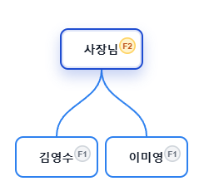
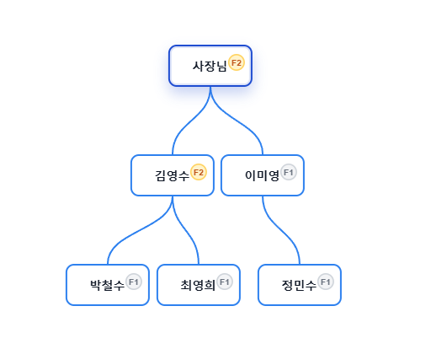
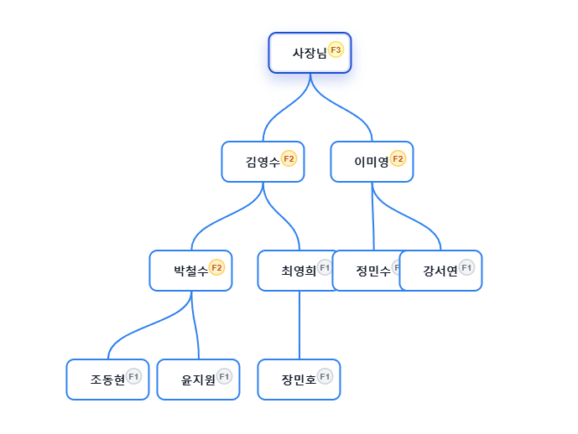
용역비 지급명부

조회 기간: | 2025년 8월 ~ 2026년 3월 (주간 표시)
검색 조건: | 전체
총 지급액: | 9,120,000원 |  | 총 원천징수: | 300,960원
지급 대상: | 10명

순번 | 성명 | 설계자 | 은행 | 계좌번호 | 2025년 8월 1주 | 2025년 8월 2주 | 2025년 8월 3주 | 2025년 8월 4주 | 2025년 8월 5주 | 2025년 9월 1주 | 2025년 9월 2주 | 2025년 9월 3주 | 2025년 9월 4주 | 2025년 10월 1주 | 2025년 10월 2주 | 2025년 10월 3주 | 2025년 10월 4주 | 2025년 10월 5주 | 2025년 11월 1주 | 2025년 11월 2주 | 2025년 11월 3주 | 2025년 11월 4주 | 2025년 12월 1주 | 2025년 12월 2주 | 2025년 12월 3주 | 2025년 12월 4주 | 2026년 1월 1주 | 2026년 1월 2주 | 2026년 1월 3주 | 2026년 1월 4주 | 2026년 1월 5주 | 2026년 2월 1주 | 2026년 2월 2주 | 2026년 2월 3주 | 2026년 2월 4주

 |  |  |  |  | 지급액 | 지급액 | 지급액 | 지급액 | 지급액 | 지급액 | 지급액 | 지급액 | 지급액 | 지급액 | 지급액 | 지급액 | 지급액 | 지급액 | 지급액 | 지급액 | 지급액 | 지급액 | 지급액 | 지급액 | 지급액 | 지급액 | 지급액 | 지급액 | 지급액 | 지급액 | 지급액 | 지급액 | 지급액 | 지급액 | 지급액
1 | 사장님 | 박기획 | 국민은행 | 123456789012 | 81,000 | 81,000 | 81,000 | 81,000 | 81,000 | 81,000 | 81,000 | 81,000 | 81,000 | 207,000 | 126,000 | 126,000 | 126,000 | 126,000 | 126,000 | 126,000 | 126,000 | 126,000 | 126,000 | 0 | 0 | 0 | 0 | 0 | 0 | 0 | 0 | 0 | 0 | 0 | 0
2 | 김영수 | 박기획 | 국민은행 | 123456789012 | 24,000 | 24,000 | 24,000 | 24,000 | 24,000 | 105,000 | 105,000 | 105,000 | 105,000 | 105,000 | 81,000 | 81,000 | 81,000 | 81,000 | 81,000 | 0 | 0 | 0 | 0 | 0 | 0 | 0 | 0 | 0 | 0 | 0 | 0 | 0 | 0 | 0 | 0
3 | 이미영 | 김설계 | 신한은행 | 234567890123 | 24,000 | 24,000 | 24,000 | 24,000 | 24,000 | 24,000 | 24,000 | 24,000 | 24,000 | 94,000 | 70,000 | 70,000 | 70,000 | 70,000 | 70,000 | 70,000 | 70,000 | 70,000 | 70,000 | 70,000 | 70,000 | 70,000 | 70,000 | 70,000 | 70,000 | 70,000 | 70,000 | 70,000 | 70,000 | 0 | 0
4 | 박철수 | 이기획 | 하나은행 | 345678901234 | 0 | 0 | 0 | 0 | 0 | 24,000 | 24,000 | 24,000 | 24,000 | 94,000 | 94,000 | 94,000 | 94,000 | 94,000 | 94,000 | 70,000 | 70,000 | 70,000 | 70,000 | 70,000 | 70,000 | 70,000 | 70,000 | 70,000 | 70,000 | 70,000 | 70,000 | 70,000 | 70,000 | 0 | 0
5 | 최영희 | 정설계 | 우리은행 | 456789012345 | 0 | 0 | 0 | 0 | 0 | 24,000 | 24,000 | 24,000 | 24,000 | 24,000 | 24,000 | 24,000 | 24,000 | 24,000 | 24,000 | 0 | 0 | 0 | 0 | 0 | 0 | 0 | 0 | 0 | 0 | 0 | 0 | 0 | 0 | 0 | 0
6 | 정민수 | 최기획 | 농협은행 | 567890123456 | 0 | 0 | 0 | 0 | 0 | 24,000 | 24,000 | 24,000 | 24,000 | 24,000 | 24,000 | 24,000 | 24,000 | 24,000 | 24,000 | 0 | 0 | 0 | 0 | 0 | 0 | 0 | 0 | 0 | 0 | 0 | 0 | 0 | 0 | 0 | 0
7 | 강서연 | 박기획 | 국민은행 | 678901234567 | 0 | 0 | 0 | 0 | 0 | 0 | 0 | 0 | 0 | 24,000 | 24,000 | 24,000 | 24,000 | 24,000 | 24,000 | 24,000 | 24,000 | 24,000 | 24,000 | 32,000 | 32,000 | 32,000 | 32,000 | 32,000 | 32,000 | 32,000 | 32,000 | 32,000 | 32,000 | 0 | 0
8 | 조동현 | 박기획 | 신한은행 | 789012345678 | 0 | 0 | 0 | 0 | 0 | 0 | 0 | 0 | 0 | 24,000 | 24,000 | 24,000 | 24,000 | 24,000 | 24,000 | 24,000 | 24,000 | 24,000 | 24,000 | 32,000 | 32,000 | 32,000 | 32,000 | 32,000 | 32,000 | 32,000 | 32,000 | 32,000 | 32,000 | 0 | 0
9 | 윤지원 | 김설계 | 하나은행 | 890123456789 | 0 | 0 | 0 | 0 | 0 | 0 | 0 | 0 | 0 | 24,000 | 24,000 | 24,000 | 24,000 | 24,000 | 24,000 | 24,000 | 24,000 | 24,000 | 24,000 | 32,000 | 32,000 | 32,000 | 32,000 | 32,000 | 32,000 | 32,000 | 32,000 | 32,000 | 32,000 | 0 | 0
10 | 장민호 | 김설계 | 우리은행 | 901234567890 | 0 | 0 | 0 | 0 | 0 | 0 | 0 | 0 | 0 | 24,000 | 24,000 | 24,000 | 24,000 | 24,000 | 24,000 | 24,000 | 24,000 | 24,000 | 24,000 | 32,000 | 32,000 | 32,000 | 32,000 | 32,000 | 32,000 | 32,000 | 32,000 | 32,000 | 32,000 | 0 | 0
 |  |  |  | 합계 | 129,000 | 129,000 | 129,000 | 129,000 | 129,000 | 282,000 | 282,000 | 282,000 | 282,000 | 644,000 | 515,000 | 515,000 | 515,000 | 515,000 | 515,000 | 362,000 | 362,000 | 362,000 | 362,000 | 268,000 | 268,000 | 268,000 | 268,000 | 268,000 | 268,000 | 268,000 | 268,000 | 268,000 | 268,000 | 0 | 0
 |  |  |  | 총합계 | 9,120,000
 |  |  |  |  | 9,120,000

